微生信示例t020输出
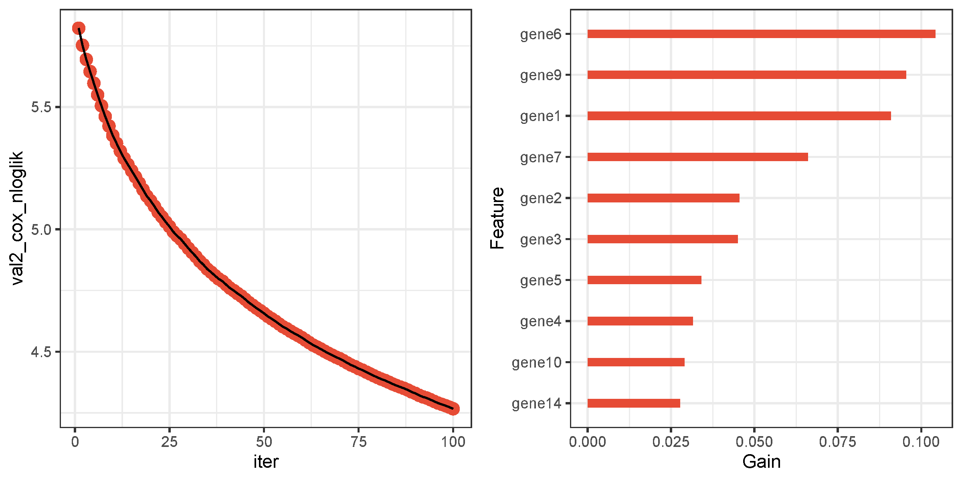
Feature | Gain | Cover | Frequency
gene6 | 0.10427314804 | 0.15164267971 | 0.045578089065
gene9 | 0.09552882629 | 0.12805103171 | 0.051432155551
gene1 | 0.090856184601 | 0.12624172738 | 0.0616767719
gene7 | 0.066070731514 | 0.075619150229 | 0.043696424838
gene2 | 0.045414891837 | 0.046525409345 | 0.040142170186
gene3 | 0.045037719401 | 0.048935746456 | 0.040769391595
gene5 | 0.034060629473 | 0.033082844712 | 0.031361070458
gene4 | 0.031529660284 | 0.037836377585 | 0.03219736567
gene10 | 0.028955195594 | 0.022603504572 | 0.029270332427
gene14 | 0.027653637185 | 0.016533041649 | 0.038051432156
gene21 | 0.027053208468 | 0.025568954032 | 0.033451808488
gene20 | 0.026958873767 | 0.019036003151 | 0.034079029898
gene18 | 0.02620093893 | 0.023772884664 | 0.033660882291
gene16 | 0.024905177495 | 0.02256489064 | 0.035124398913
gene17 | 0.02448975023 | 0.019259154114 | 0.031779218064
gene24 | 0.024275298591 | 0.023285602686 | 0.030524775246
gene23 | 0.023090129379 | 0.012271429689 | 0.028434037215
gene29 | 0.023046901631 | 0.01671784783 | 0.026970520594
gene13 | 0.022486895759 | 0.011733054829 | 0.050595860339
gene8 | 0.02202143775 | 0.013201944096 | 0.022789044533
gene25 | 0.0209037162 | 0.015181091109 | 0.029897553837
gene19 | 0.020679251133 | 0.010577602308 | 0.026970520594
gene30 | 0.020346268274 | 0.015648295756 | 0.027179594397
gene12 | 0.020017627948 | 0.019683800898 | 0.02467070876
gene28 | 0.019153733267 | 0.0098993488399 | 0.024043487351
gene26 | 0.018612806717 | 0.012875762838 | 0.029270332427
gene27 | 0.018586305708 | 0.012193147957 | 0.023416265942
gene15 | 0.017156883733 | 0.0082950243179 | 0.030733849049
gene22 | 0.015622062114 | 0.0094675612304 | 0.023416265942
gene11 | 0.015012108683 | 0.011695085659 | 0.018816642275

